Metra HIT 29S
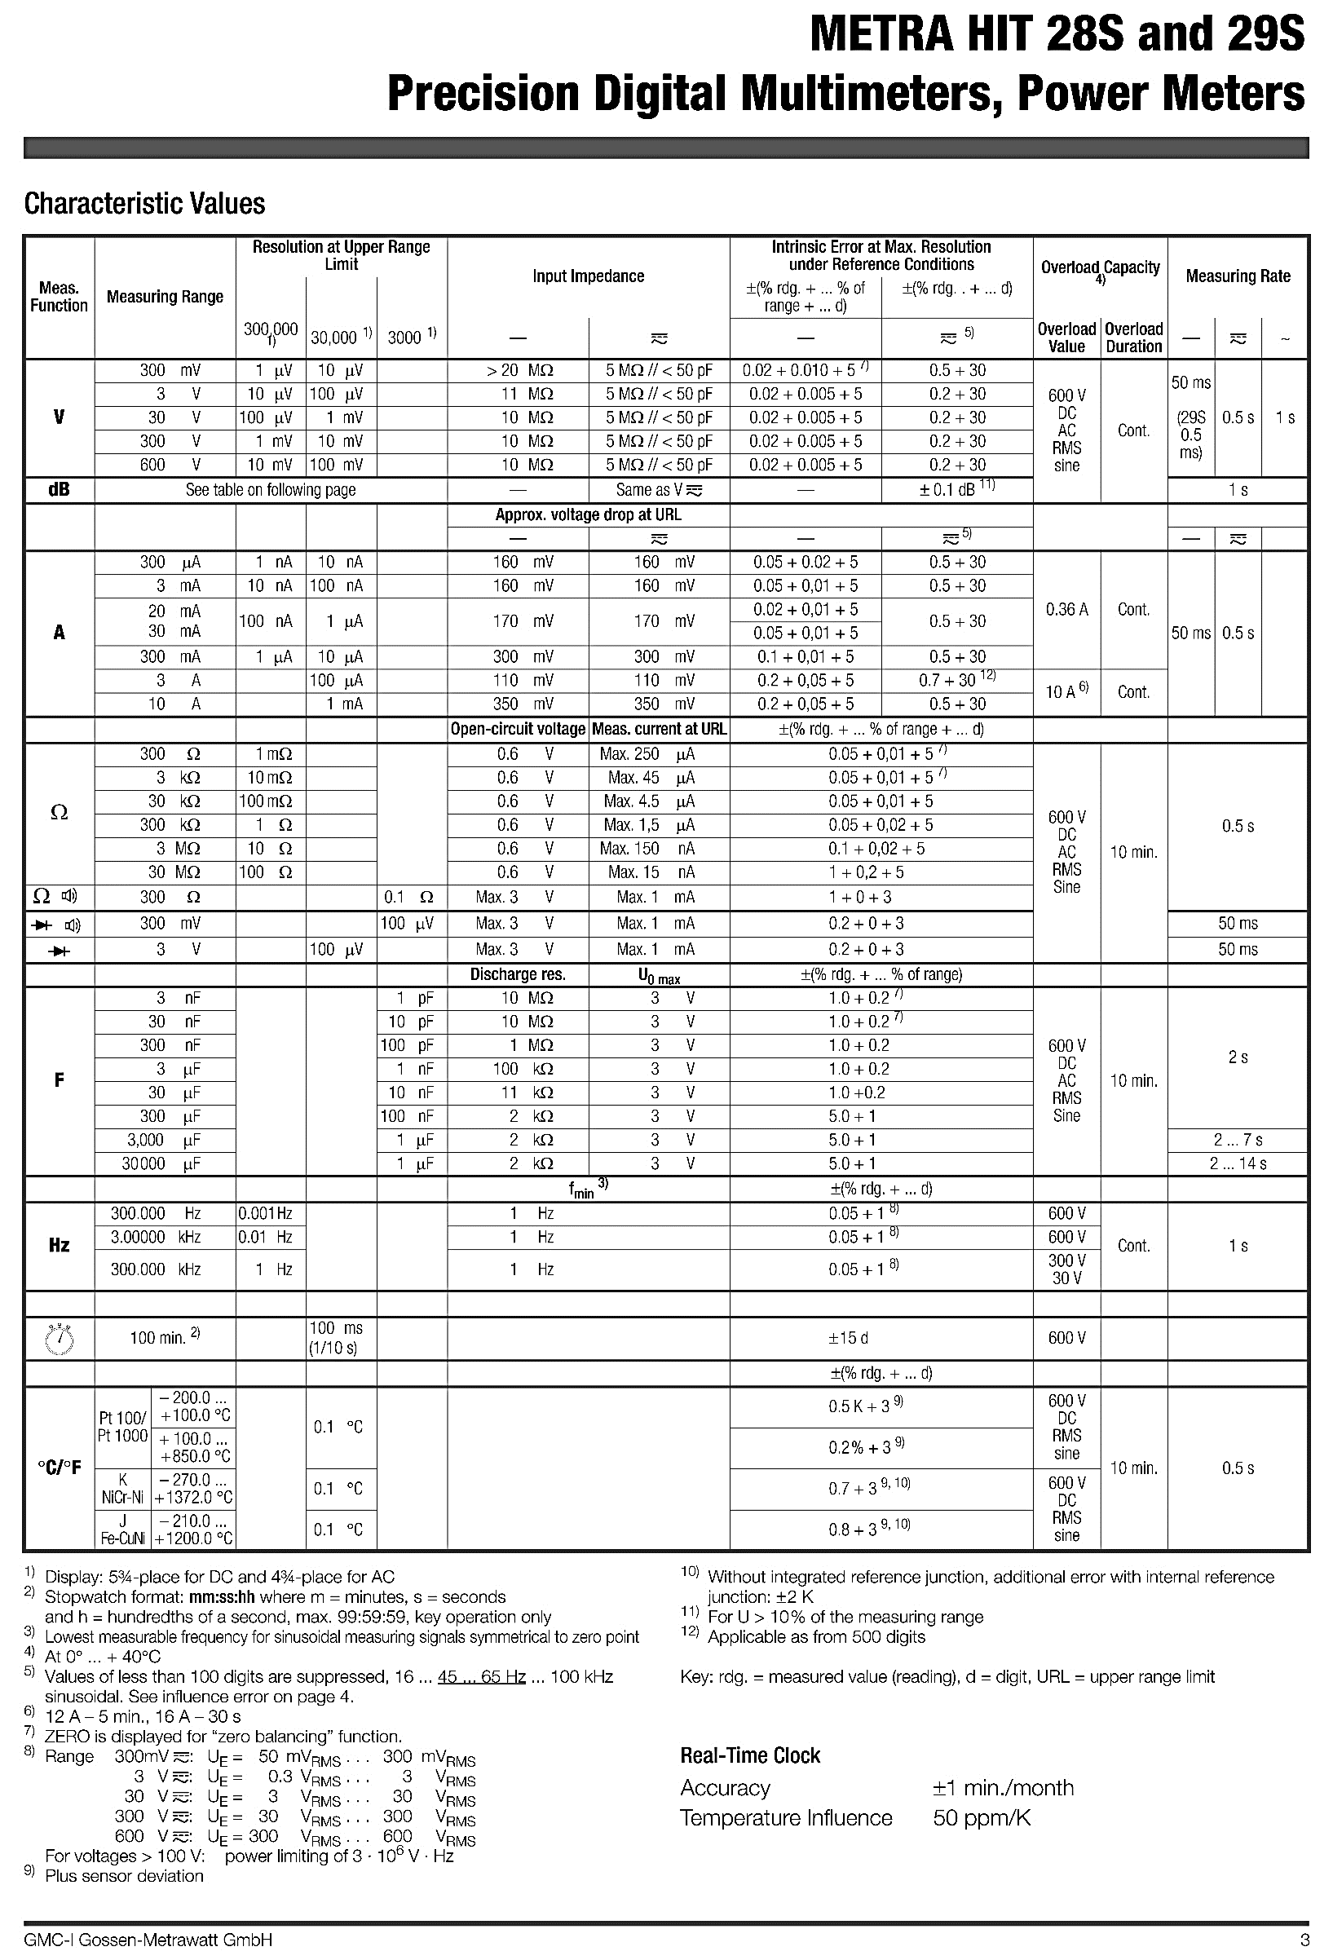
Metra HIT 29S

